关系图
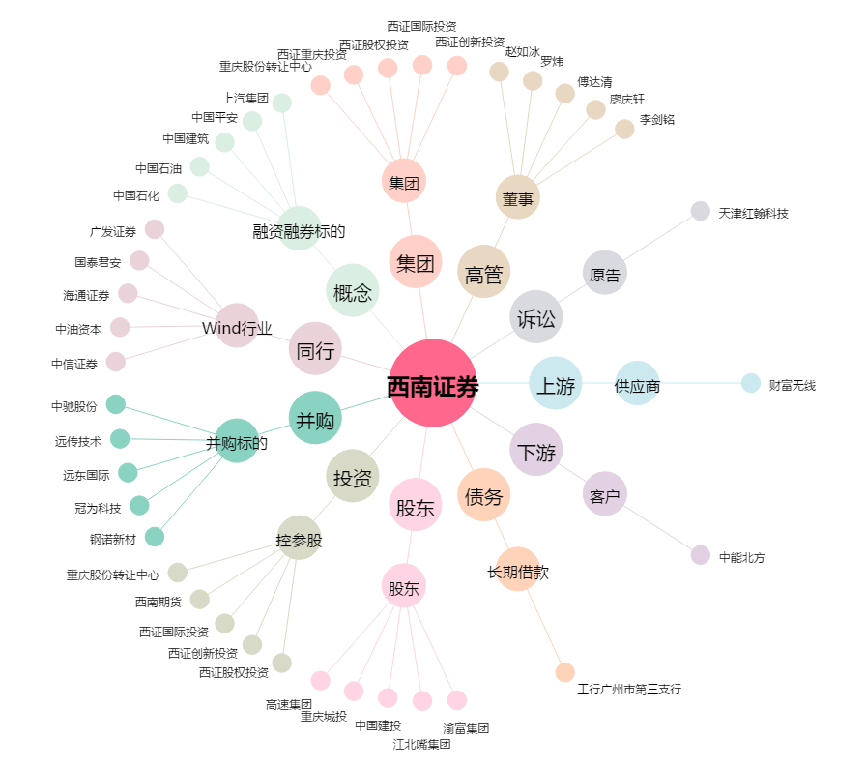
西南证券[600369.SH] - 关系概览图

